关系图
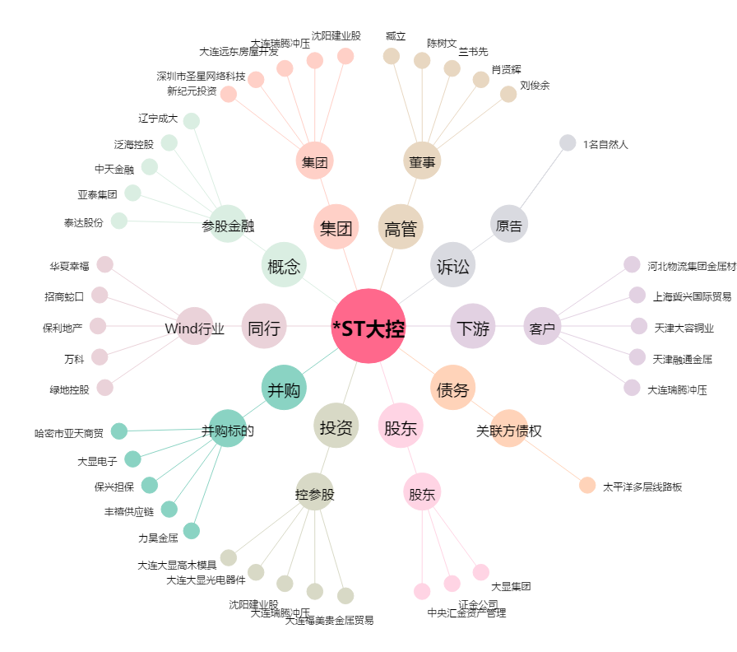
*ST大控[600747.SH] - 关系概览图

